QA
質問者記入
回答者記入

No. | 質問者 | 質問日 | RS ERP 101 プログラム カテゴリ | 質問件名 | 質問詳細 | 回答者 | 回答日 | 回答 | 確認完了日 | 対応状況
39 | 右山 | 2023-04-10 | 90 Others | ロット管理の画面操作 | ロット管理する在庫の入庫/出庫の画面操作を教えて頂きたい。 ※倉庫の担当者に実施頂く為、手間がかかるのであれば代替方法を次ステップで提案する等検討したい | 北川 | 2023-04-10 | PO入庫で、納品書から発注番号を見て注文を選択。納品書番号の入力も必須。 Lot番号は自動採番orNotの選択が可能。 「処理日付」の入力項目を追加する事も可能。デフォルトは非表示。(「コストトランザクション管理レコード」からON/OFFを選択。→北川さんで追加済) ITPLのSandbox環境とRS社利用環境でメニューが違う件はRS社確認中。
96 | Vien |  | 14 Purchase Order Management | SendMail機能 | 【Sandbox環境(SpaceCool)】 PO発注書をレビューした後、「SendMail」機能でVendor Contact にメールを送信したが、登録アドレスに何も届きませんでした。このSendMail機能を使用するためどのような環境設定が必要になるか教えていただけますか？ Communityやトレーニングマテリアルで確認してみましたが情報がみつかりませんでした。 また、Communityに投稿もしましたが、「Deliverability Setting」で「Access Level」を「All Email」に変更する必要があると回答をもらったものの、システムアカウントで操作不可能でした。 | 北川 | 2023/6/9 2023/6/15 | 以下の記事は見たでしょうか？ https://rootstock.force.com/Trailblazer/s/article/RootForms-Folder-Email-Configuration?language=en_US&r=42&ui-knowledge-components-aura-actions.KnowledgeArticleVersionCreateDraftFromOnlineAction.createDraftFromOnlineArticle=1 ■6/15追記：「Rootforms発注書メール自動送信 V1_0.docx」資料を参照のこと | 2023-06-16 | 確認中
99 | Vien |  | 09 Sales Order Fulfillment | サービスタイプ商品のReverse Issue処理時エラー | 【Sandbox環境(SpaceCool)】 サービスタイプの製品に対してReverse Issueを処理しようとしましたが、Errorとなり完了できませんでした。このエラーを解決することができず、対応方法を教えて頂けますでしょうか。 なお、6/15に実施した際は同処理は実行できていたのですが、6/16以降よりErrorが出るようになってしまいました。 ※ 「No99シート」のスクリーンショット参照 ※Communityにも質問投稿済です。https://rootstock.my.site.com/Trailblazer/s/view-case-page?language=en_US&c__recordId=500Do000008TWASIA4 | 北川 | 2023/6/20 2023/7/11 2023/0803 | ■他でも報告されていて、現在開発チームにて対応中のようです。 パッチリリースが出されると思いますのでお待ちください。 ■RSコミュニティからRSサポートへCaseを上げた場合は、Case No.を記載してもらうと助かります。 Case#00056372 Priority：4 - Medium Status：RSサポート → 開発チーム → QAチームへ移行 → 改修終了し、パッケージングチームにて、アップグレード準備完了 ⇒ ERP - 23.42, LTK - 2.10（アップグレード済み） | 2023-06-20 | 確認中
102 | 右山 | 2023-07-07 | 14 Purchase Order Management | PO作成日 | 【Sandbox環境(SpaceCool)】 POヘッダー新規作成行った際、添付のエラーが出ました。恐らく日付が過去日付という事でしょうが、操作PCの日付は「7/7」、システム側が引っ張ってくる日付が「7/6」の為だと思われます。正しい動作なのか教えてください。 なお、エラーメッセージの「開催予定日」という表現もアンマッチな気がします。 ※ 「No102シート」のスクリーンショット参照 | 北川 | 2023/7/7 2023/7/11 2023/0803 | ■Case#00056887 Priority：4 - Medium Status：RSサポート → Product Servicesチーム → 開発チーム ■エラーメッセージの「開催予定日」は「PO予定日」に変更します。 「PO予定期日」も「PO予定日」に修正予定です。
103 | 右山 | 2023-07-07 | 14 Purchase Order Management | Multiple Lots | 【Sandbox環境(SpaceCool)】 ヴィエンが伺っている事項だった気がするのですが、QA一覧に見当たらないので改めて。 PO ReceiptからMultiple Lots登録をしようとするとエラーが出て登録が行えません。原因・対処法を教えて頂けますか。 ※ 「No103シート」のスクリーンショット参照 | 北川 | 2023/7/7 2023/7/11 2023/0803 | Case#00056882 Priority：2 - Urgent Status：RSサポート → Product Servicesチームで分析＆調査中 → 改修終了し、パッケージングチーム作業中 ⇒ ERP - 23.42, LTK - 2.10に依存する Lightning UI パッケージ 3.29
104 | 右山 | 2023-07-07 | 08 Sales Order Entry | Ship-To保存時のエラー | 【Sandbox環境(SpaceCool)】 SOのShip-To情報変更を行いSaveをクリックするとエラーが出ます。原因・対処方法を教えて頂けますか。 ※ 「No104シート」のスクリーンショット参照 | 北川 | 2023/7/7 2023/7/11 2023/0803 | Case#00056888 Priority：2 - Urgent Status：RSサポート → Product Servicesチームで分析＆調査中 ⇒ ERP - 23.42, LTK - 2.10に依存する Lightning UI パッケージ 3.29
105 | 右山 | 2023-07-12 | 14 Purchase Order Management | 発注デフォルト数量の反映方法 | 【Sandbox環境(SpaceCool)】 「仕入先品目マスタ - NAP - 中井工業 (1001)」の「仕入先：中井工業 (1001)」「購買品目：NAP (銀ペット中井)」に対して、”発注デフォルト数量"(=9,000)をセットしました。 その後、POのPurchase Order Linesで品目「NAP (銀ペット中井)」を選択して”必要数量”に9,000がセットされるかと期待したのですが、空欄のままでした。 設定した”発注デフォルト数量"をPurchase Order Linesの”必要数量”に初期セットする事はできますか？ ※ 「No105シート」のスクリーンショット参照 | 北川 | 2023-07-12 | ■現象を確認できました。Classic画面では機能しています。 ※ 「No105シート」のスクリーンショット参照 下記のCaseを作成しRSサポートに問い合わせました。 Case#00056976 Priority：3 - High Status：RSサポート → Product Servicesチームで分析＆調査中
109 | 右山 | 2023-07-15 | 13 Inventory & Purchase Requisitions | 注文書の送付 | 【Sandbox環境(SpaceCool)】 POヘッダの「注文レビュー」で発注書が表示されますが、”Send Mail”クリック時に発注書以外の固有ファイルをメール添付する事は可能でしょうか？ ※ 「No109シート」のスクリーンショット参照 | 北川 | 2023-07-18 | 要確認
111 | 右山 | 2023-07-15 | 14 Purchase Order Management | 番号桁数 | 【Sandbox環境(SpaceCool)】 POは01000開始の5桁、SOは1000開始の4桁ですが、上限(PO:99999, SO:9999)に達した次のOrderはどう採番されるのでしょうか？挙動を知りたく。 ※ 「No111シート」のスクリーンショット参照 | 北川 | 2023-07-19 | 要確認
112 | 右山 | 2023-07-15 | 09 Sales Order Fulfillment | 出荷依頼書 | 【Sandbox環境(SpaceCool)】 SOヘッダに2明細有り、それぞれ出荷先が違う場合、出荷依頼書(Create Picklist Report)を2帳票作成したいが、どのようなプロセスを踏めば実行できるのか教えて下さい。 現在は出荷依頼書 1帳票しか作成できず。 ※ 「No112シート」のスクリーンショット参照 | 北川 | 2023-07-18 | 要確認
114 | 右山 | 2023-07-15 | 13 Inventory & Purchase Requisitions | スナップショットのバッチ実行 | 【Sandbox環境(SpaceCool)】 月末の在庫一覧,月次の出庫一覧の情報を残す為、手動では無くバッチ機能で自動的にスナップショットを残したい場合、何か方法はありますか？ イメージとしては、存在するビューが指定日時に実行され、どこか帳票(ExcelにExportしたスナップショット)として保存される状態を想定。 ※ 「No114シート」のスクリーンショット参照 | 北川 | 2023-07-19 | まずはRootstockの標準レポートを検討ください。類似のレポートは以下です。 これらをベースにカスタマイズ、もしくは新規に作成します。 レポートは、Salseforceの標準ツールです。 ・月末の在庫一覧：「Inventory Valuation Weighted Average」 ・月次の出庫一覧の情報：「Rootstock Sales Order Shipments」 バッチ処理方式は、Salesforceのジョブスケジューラやレポートのスケジュール実行など。 https://help.salesforce.com/s/articleView?id=sf.data_scheduling_analytic_snap.htm&type=5 | 確認中
116 | 右山 | 2023-07-15 | 08 Sales Order Entry | ピックリスト作成エラー | 【Sandbox環境(SpaceCool)】 特定ユーザーで、SOヘッダから”Create Picklist”を実行するとエラーが出てきます。 ”RS Support - SPACECOOL ITPL”では出ず、”山中 桃花”ではエラーが出ます。 7/24 No.28を参考に該当ユーザーで RootForms > Import Data > Authorize を実施しようとしたのですが、ランチャーの検索に”RootForms”が出ず対応ができませんでした。 ※ 「No116シート」のスクリーンショット参照 | 北川 | 2023-07-18 | ■Rootformsの帳票を作成/表示するためにユーザ毎に1回だけ行なう承認処理です。 N0.28参照 【7/24】 以下の記事を参照して適切なPermission Setをユーザに割り当ててください。 https://rootstock.my.site.com/Trailblazer/s/article/Permission-Sets-RootForms | 確認中
118 | 右山 | 2023-08-02 | 10 Sales Order Invoicing | 請求データのレポートについて2 | 【Sandbox環境(SpaceCool)】 以前顧客WS後の確認会で「SOヘッダーとSO明細を1つのレポートで出す事は出来るか？(#90)」について少し伺いましたが、追加で確認させてください。 ①SOヘッダーとSO明細のデータを1レポートで 「No118シート」のように出したのですが、このようなレポートは実現可能でしょうか？ ②請求書発行日の情報から、翌月末日を自動でセットする事は可能でしょうか？ 例えば、請求期限が”A02(月末締め 翌月末日支払)”とした場合。 ③既存レポートを探ったら、題名から出力できそうなレポートはあったのですが、これで上記①が実現できたりしないでしょうか？ ④デフォルトでは何もデータが表示されないが、どうやったらデータが出るようになるか。 Invoice Header and Lines YTD 20230807 追記 レポートをそのまま会計システム(freee)に取り込む為、1ファイルで行単位にヘッダーと明細を保有したいのですが、こちらは実現可能でしょうか？ ※ 「No118シート」に具体例追記 可能な場合方法も合わせて教えて頂けると幸いです。 | 森下 | 2023-08-04 | ■サンプルとして使用した標準レポートは、PO Invoiceのレポートになり、ご希望のレポートは、SO Invoiceのレポートになります。 ■要件に合う標準レポートはありませんでしたので、SO Invoice Header and Line両方が確認できるレポートタイプ(カスタム)を作成し、要件に近いようにレポートを作成しましたのでご確認ください。 レポートタイプ名：SO Invoice Header and Line レポートURL： https://spacecoolinc--rspilot.sandbox.lightning.force.com/lightning/r/Report/00ODF0000018e9L2AQ/view?queryScope=userFolders |  | 確認中
119 | 右山 | 2023-08-07 | 14 Purchase Order Management | Multiple Lots | 【Sandbox環境(SpaceCool)】 Multiple Lotsを入力する際、「PO入荷」にある『ロット参照』の欄は、「PO Receipt Lightning」の場合どこにあるのでしょうか？情報を入力したいのですがどこか分からず。 ※ 「No119シート」のスクリーンショット参照
120
121
122
123

No119
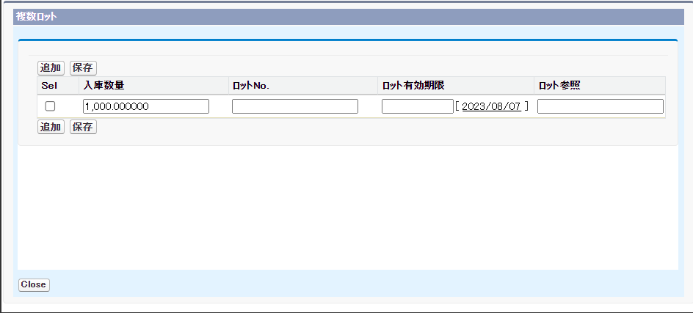
PO Receipt Lightning
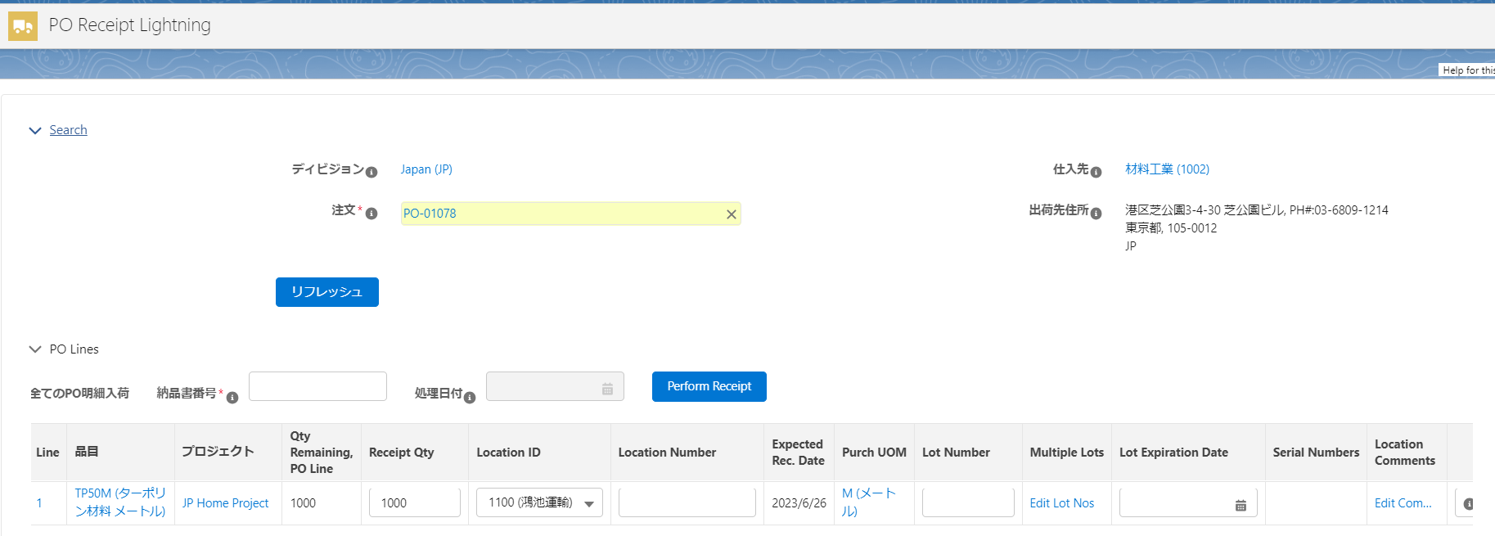

PO入荷

No118
 |  | No | 1 | 2 | 3 | 4 | 5 | 6 | 7 | #REF! | #REF! | #REF! | #REF! | #REF! | #REF! | #REF! | #REF! | #REF! | #REF! | #REF! | #REF! | #REF! | #REF! | #REF! | #REF! | #REF! | #REF! | #REF! | #REF! | #REF! | #REF!
 |  | 列名称 | 書類種別 | 行形式 | 件名 | 概要 | 発行日 | 期限 | 番号 | 取引先敬称 | 取引先郵便番号 | 取引先名称 | 取引先住所1 | 取引先担当者氏名 | 発行元郵便番号 | 発行元住所1 | 発行元担当者氏名 | 備考 | 振込先 | 内税/外税 | 品名 | 単価 | 数量 | 単位 | 金額 | 消費税 | 行の種類 | 勘定科目 | 税区分 | 部門 | 品目
 | SOヘッダの情報→ |  | 請求書 | ヘッダ |  |  | 2023-07-06 | 2023-08-31 | INV40 |  |  | デコラティブシステム株式会社 |  |  |  |  |  | 1023
 | SO明細ヘッダの情報→ |  | 請求書 | 明細 |  |  |  |  | INV40 |  |  |  |  |  |  |  |  |  |  | 内税 | SVC-001 (配送手数料) |  | 2 |  | 1000
 |  |  | 請求書 | 明細 |  |  |  |  | INV40 |  |  |  |  |  |  |  |  | 1023-1-1 |  | 内税 | SCF-A25M-ONW-M (SPACECOOLフィルム_白 カットサンプル) |  | 2 |  | 1000
 |  |  | 請求書 | 明細 |  |  |  |  | INV40

① ヘッダと明細をまとめて出力したい
② 発行日をみて、翌月末日がいつか日にちで出力したい
A02 (月末締め 翌月末日支払)

③このレポートは活用できるか？

 | ”Invoice Header and Lines YTD”レポート

20230807 追記
現状のレポート(4明細)

④結果は何も表示されない

実現したいレポート(7明細)
顧客: Name | 処理タイプ | SO番号: SOヘッダ | SO請求書明細 | 件名 | 概要 | 発行日 | 期日 | 支払条件: 条件コード | SO請求書のヘッダー
カンボウプラス株式会社 (4733387) | 請求書 | 1030
 |  |  | JP_41 - 1 |  |  |  | 2023/8/14 | A02 (月末締め 翌月末日支払) | INV41
 |  |  | JP_41 - 2 |  |  |  | 2023/8/14 | A02 (月末締め 翌月末日支払) | INV41
デコラティブシステム株式会社 (4733453) | 請求書 | 1032
 |  |  | JP_42 - 1 |  |  |  | 2023/8/25 | A02 (月末締め 翌月末日支払) | INV42
デコラティブシステム株式会社 (4733453) | 請求書 | 1033
 |  |  | JP_43 - 1 |  |  |  | 2023/8/27 | A02 (月末締め 翌月末日支払) | INV43

1行にヘッダー＆明細の項目を持ちつつ、ヘッダーと明細は行を分けて出力したい
可能であれば、ヘッダーを表示している行は明細の値をNULLに、
明細を表示している行はヘッダーの値をNULLで出力出来るのが理想

No116
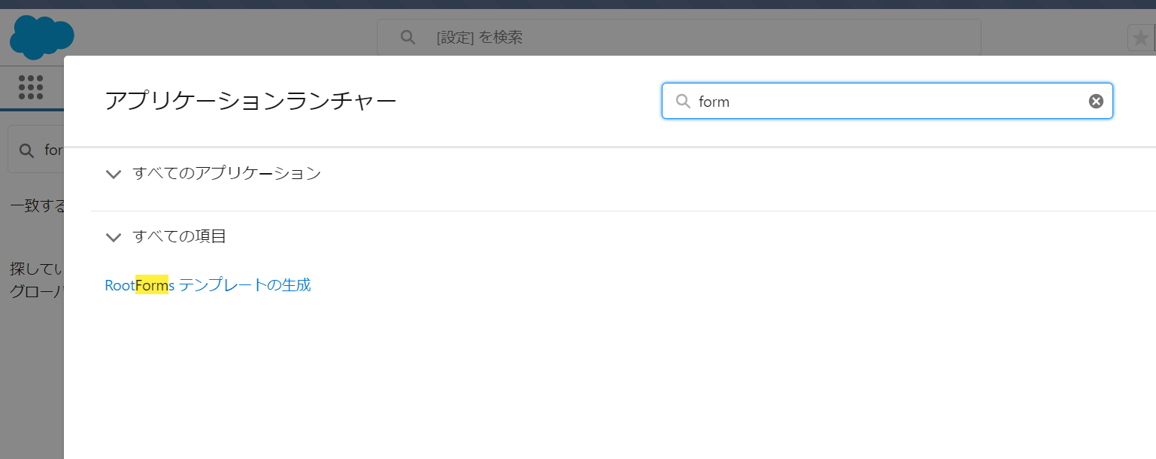
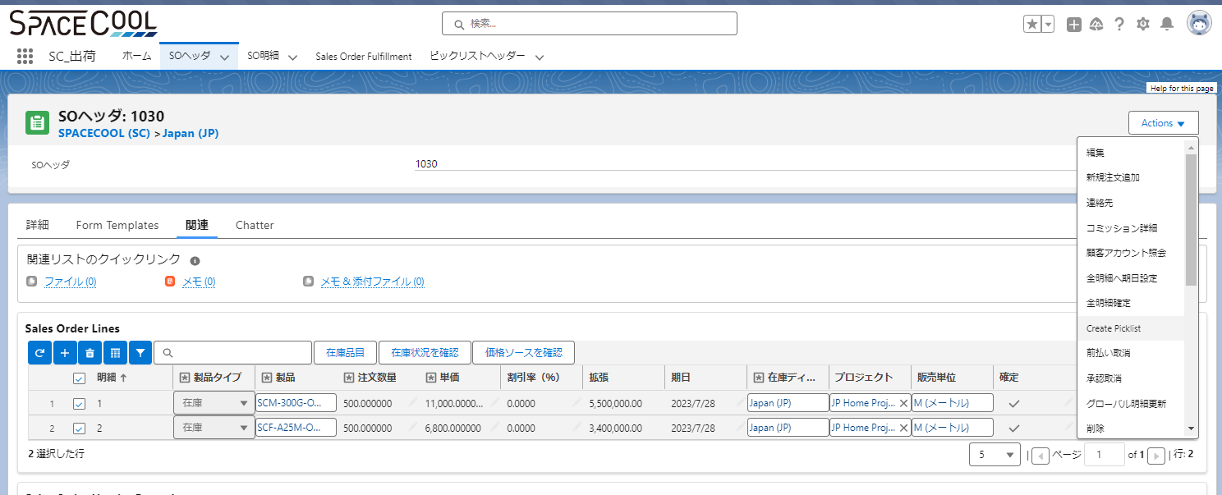

7/24追記
maki.ito@spacecool.jp.rspilot、momoka.yamanaka@spacecool.jp.rspilot で同様になる事を確認

No112
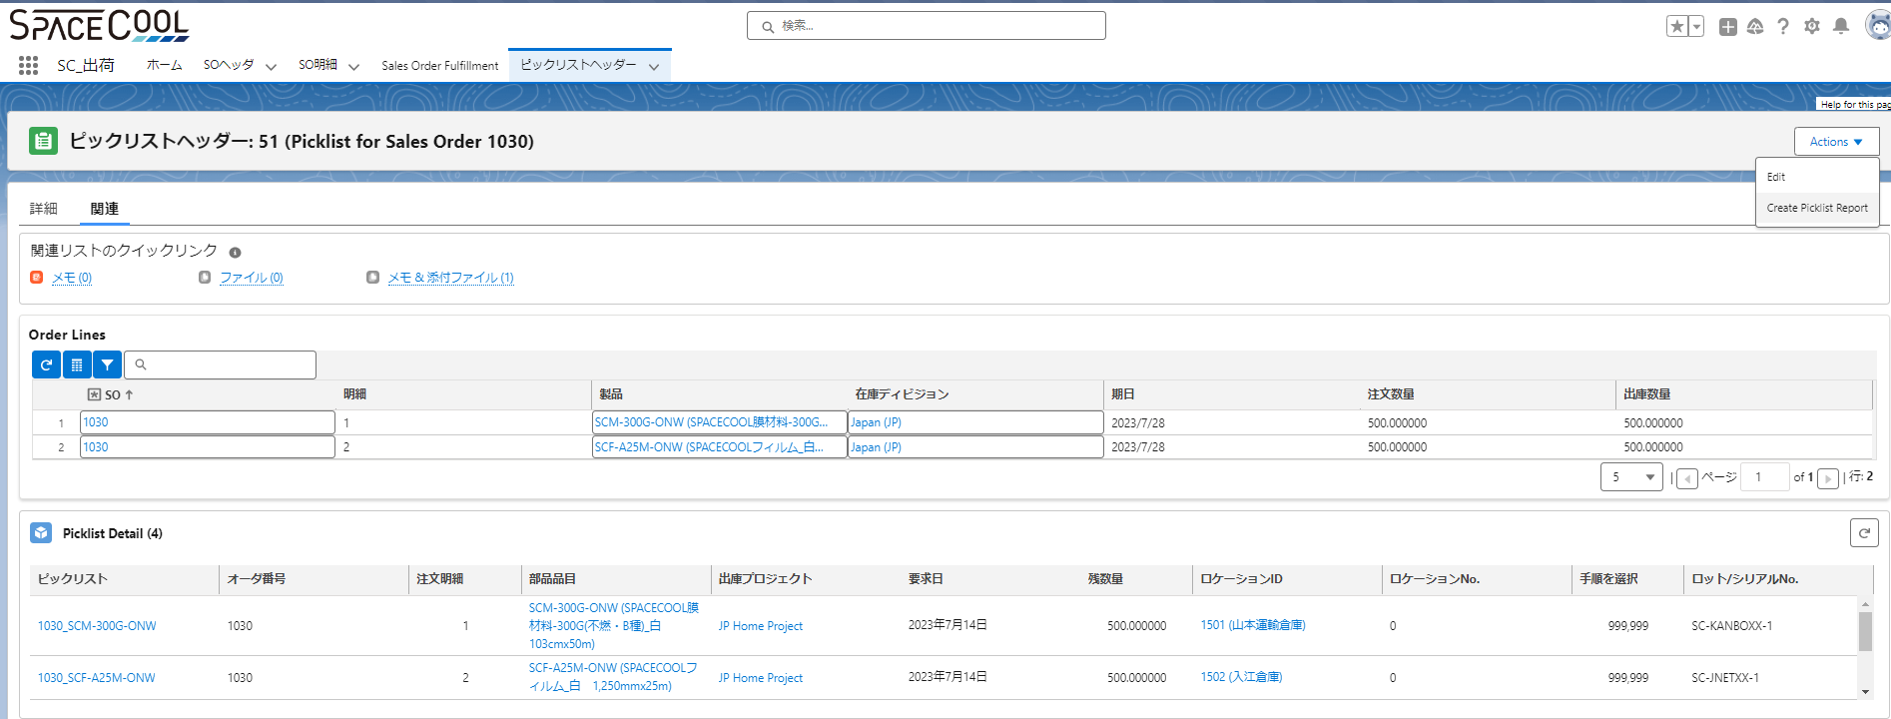

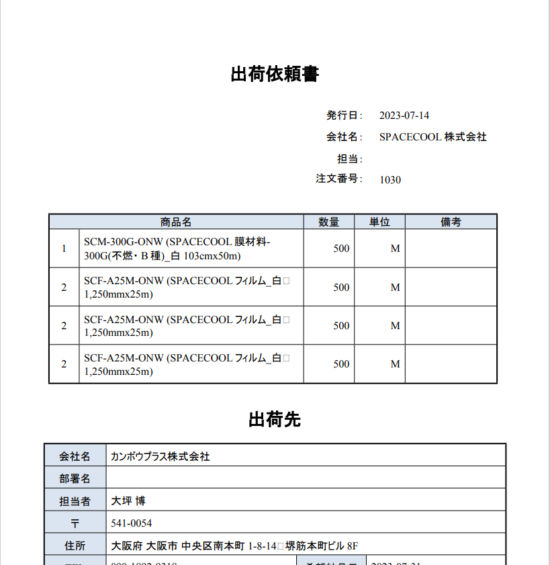

出荷先 A社

出荷先 B社

No111
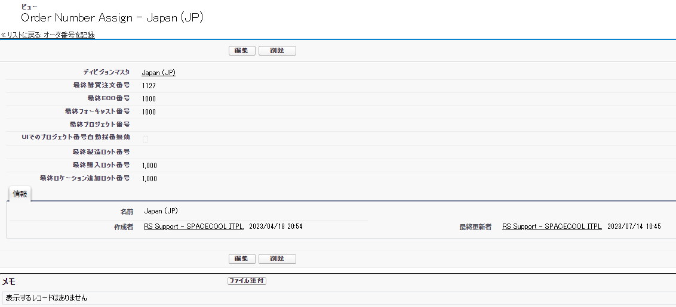

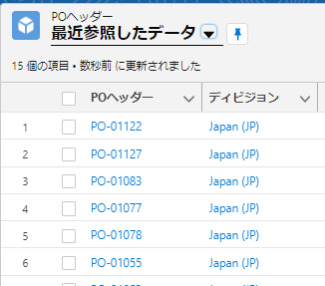
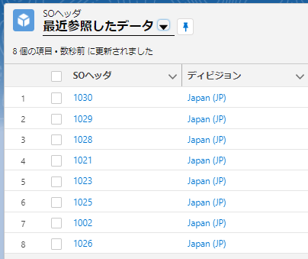

No109
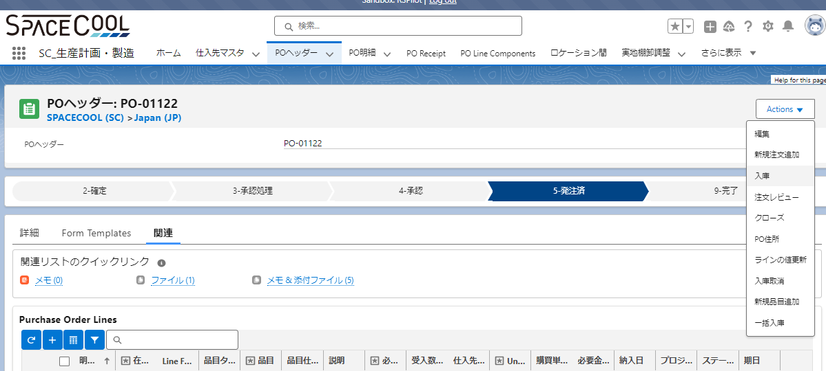

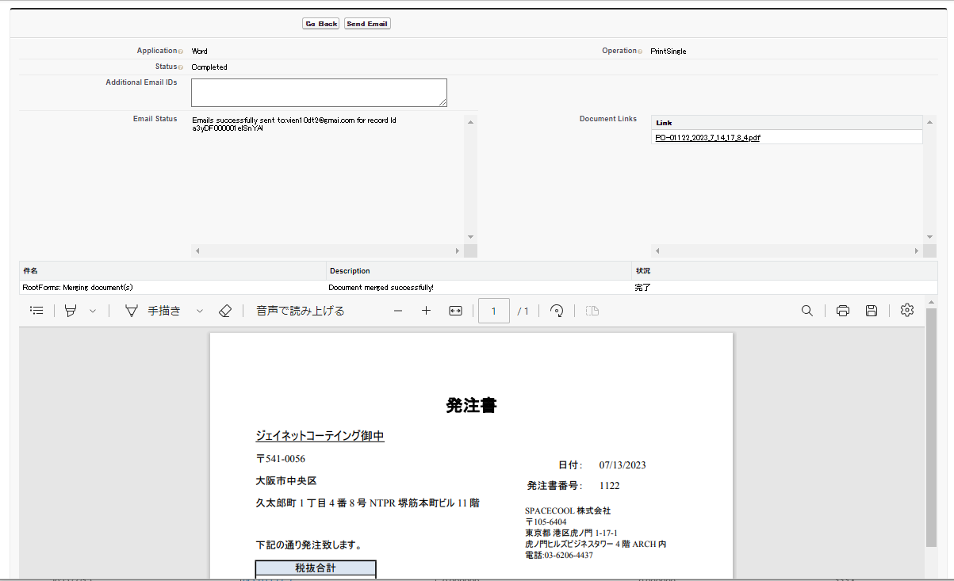

ここに追加添付したいファイルが表示される？

No105
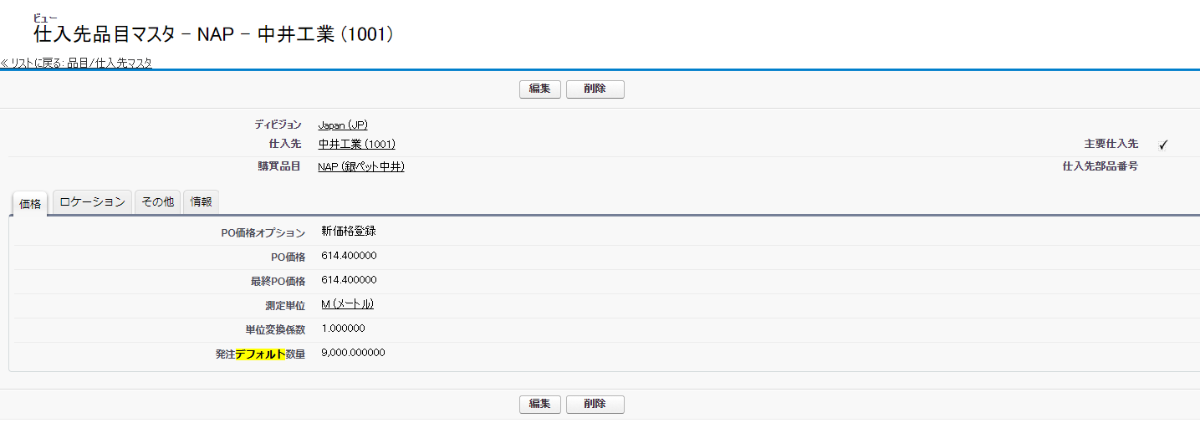

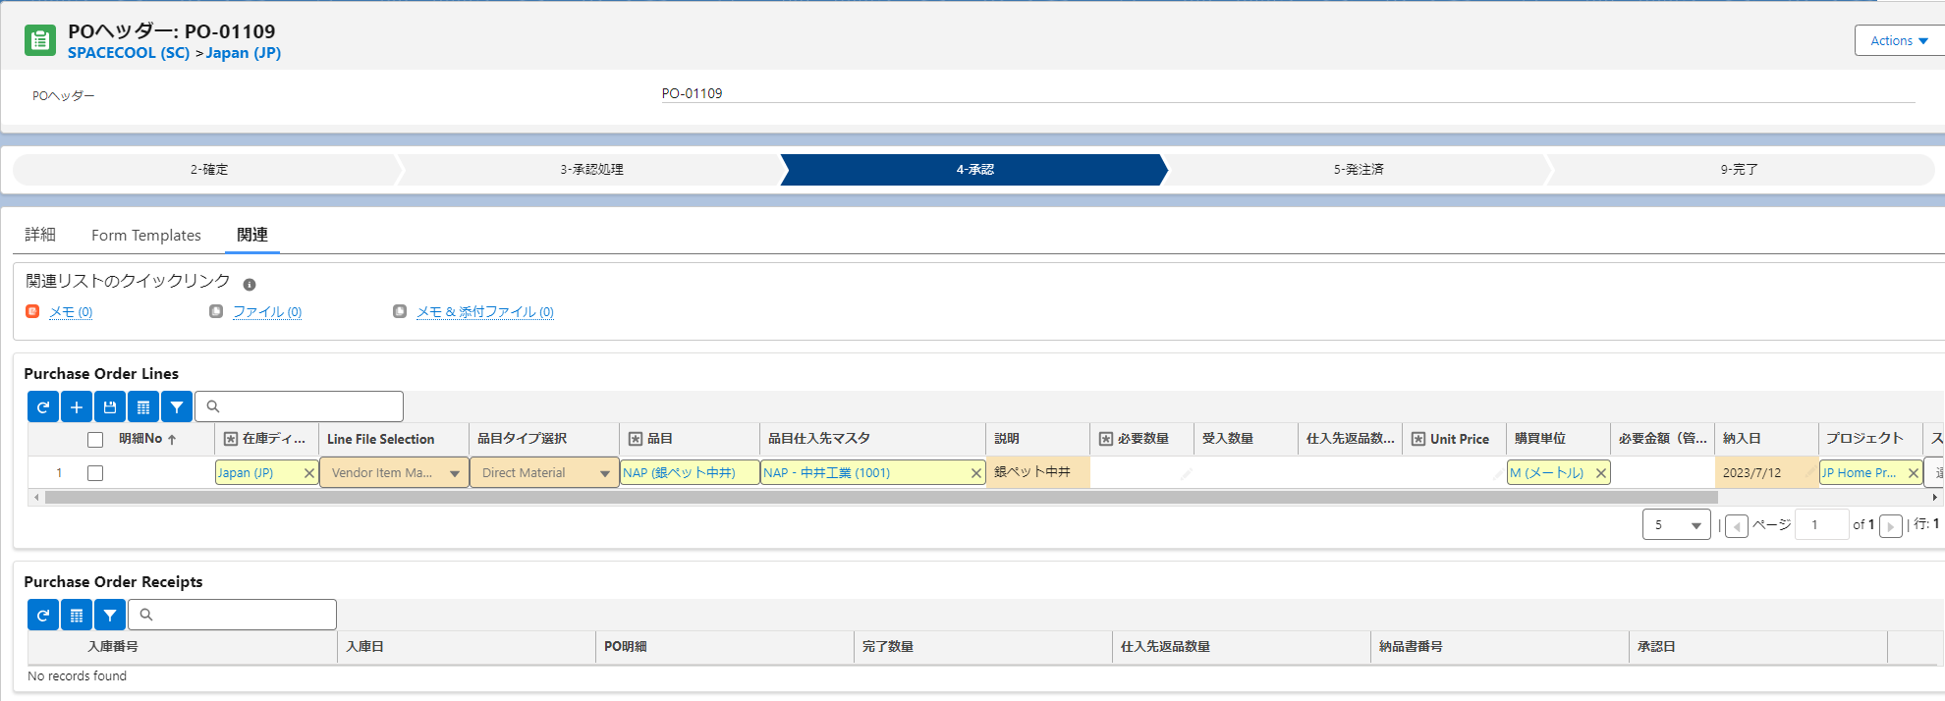

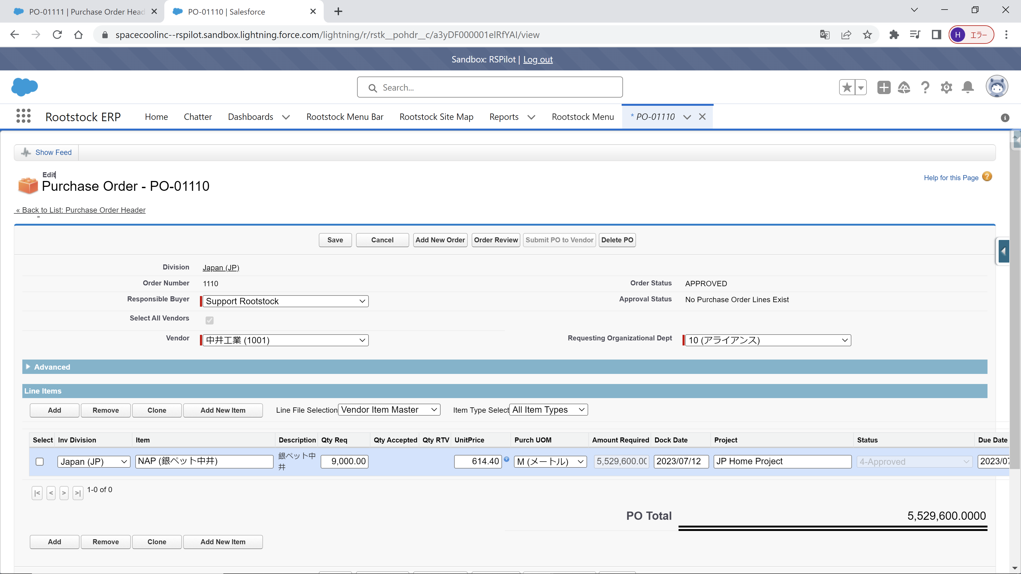

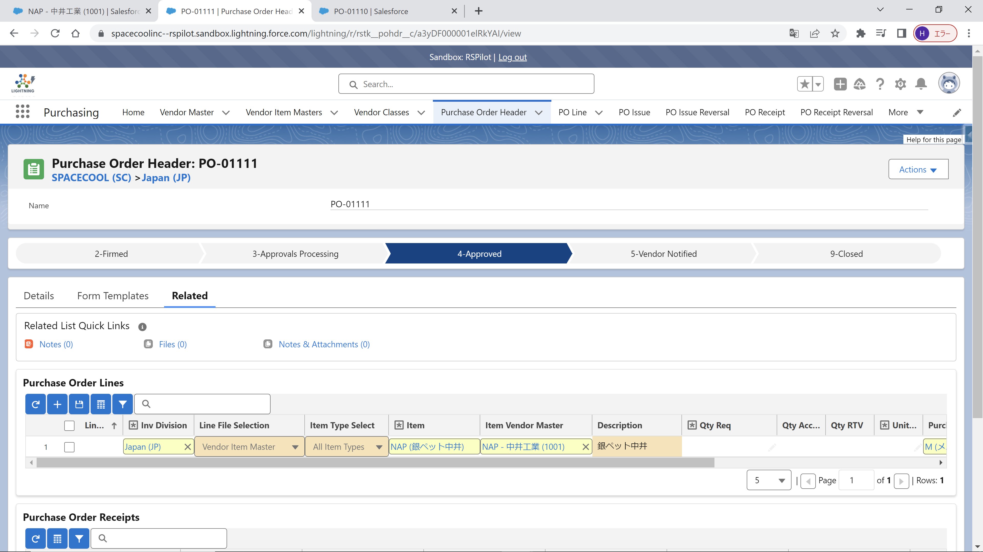

No104
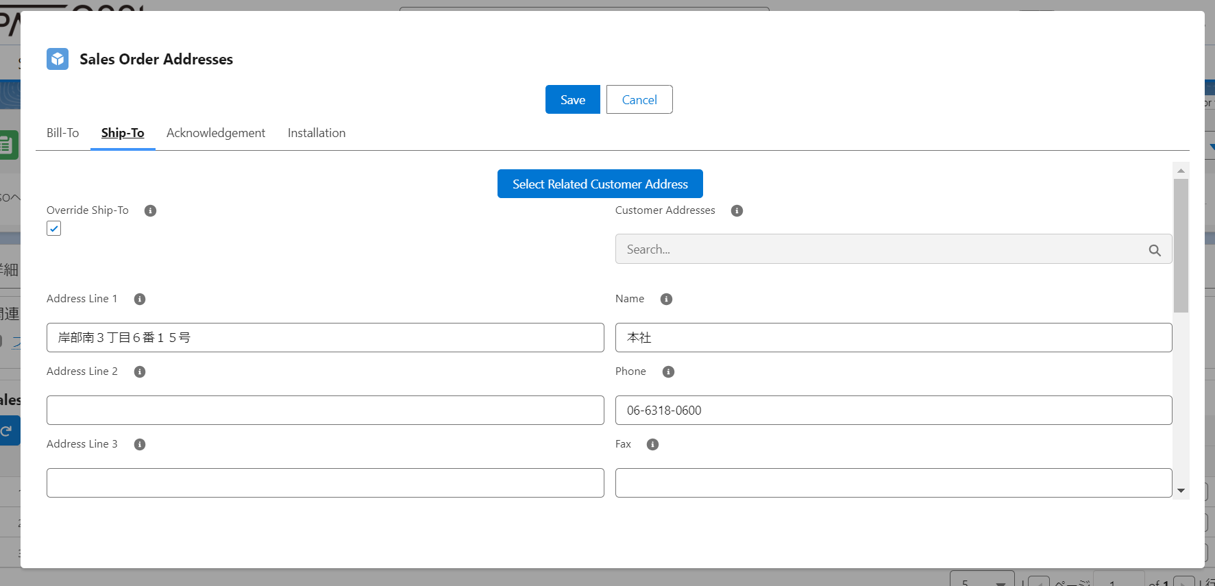

No103
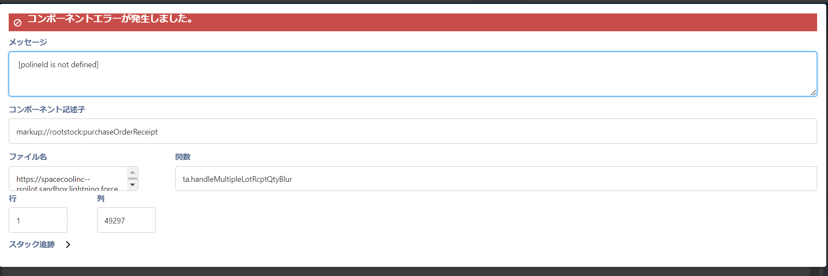

No102
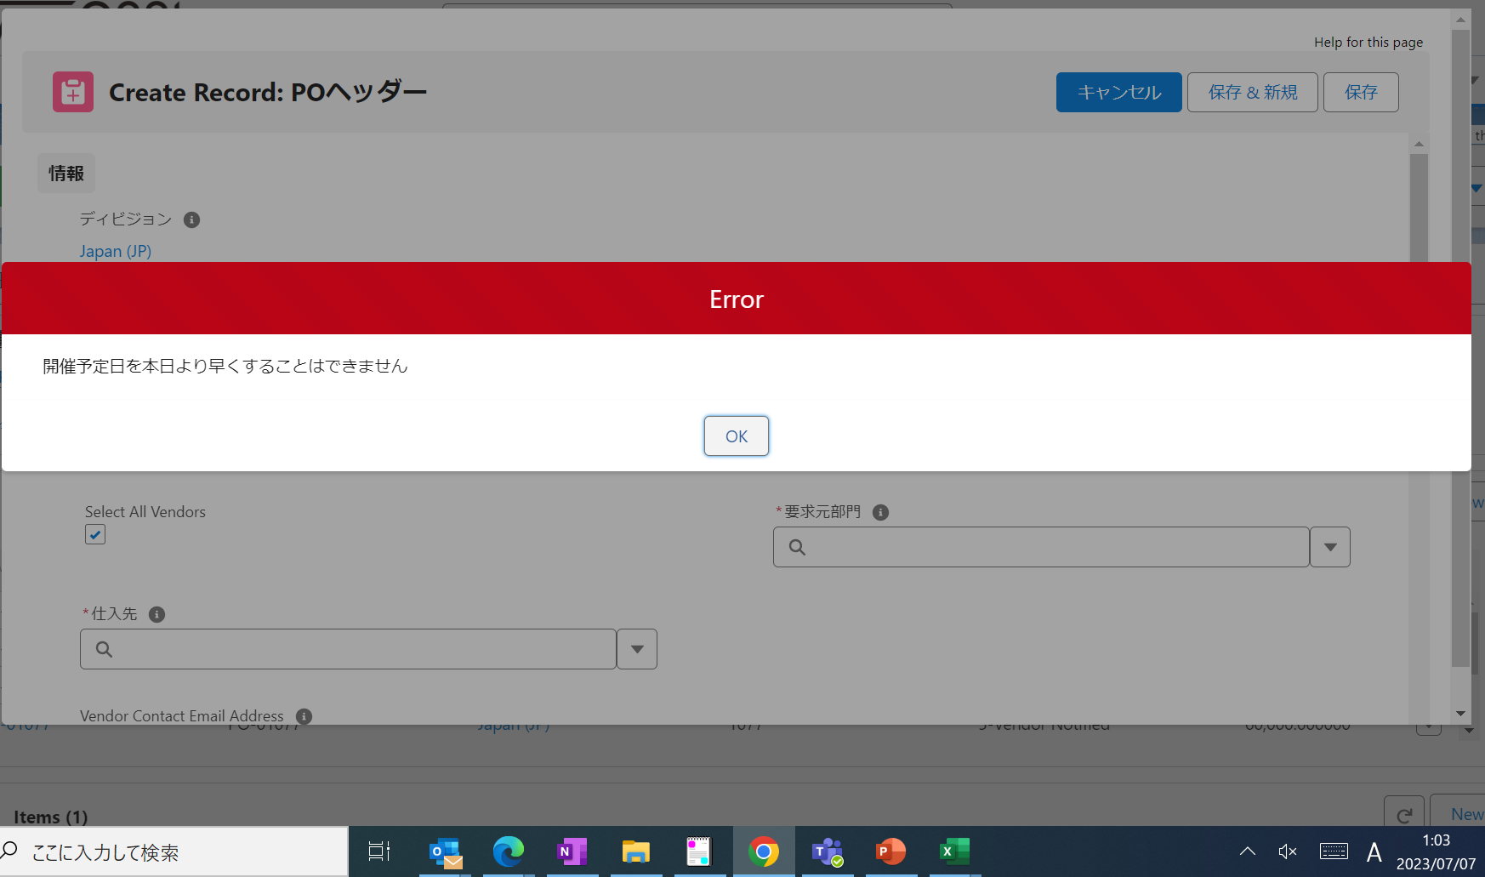

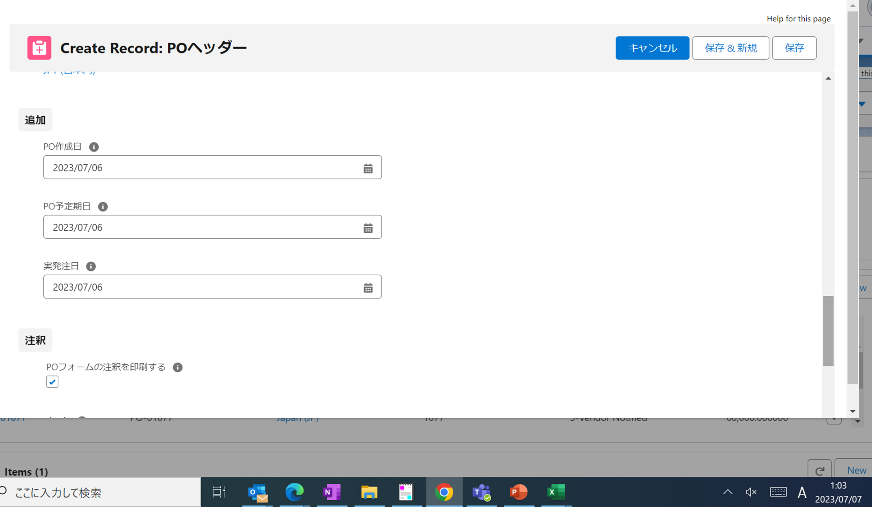

No99
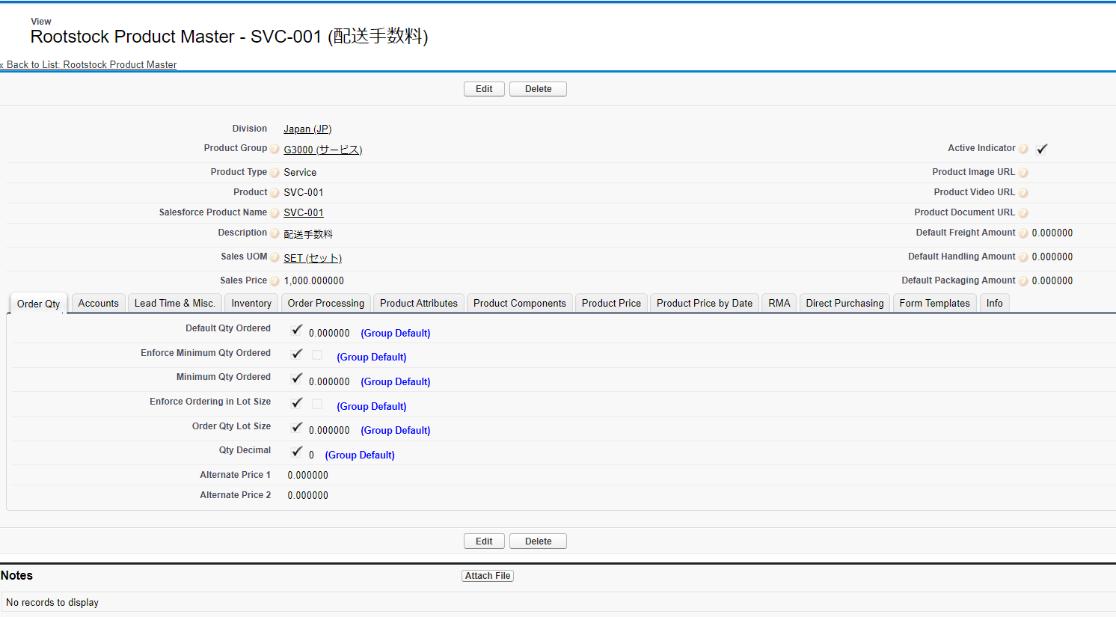
Issued済の製品とサービスに対して「Reverse Issue」をProcess
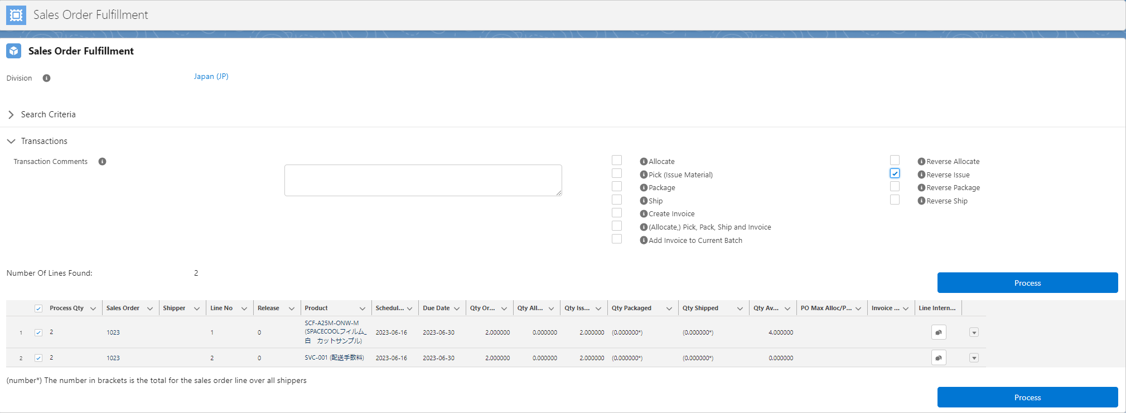

製品は成功(Complete)、サービスは失敗(Failure)

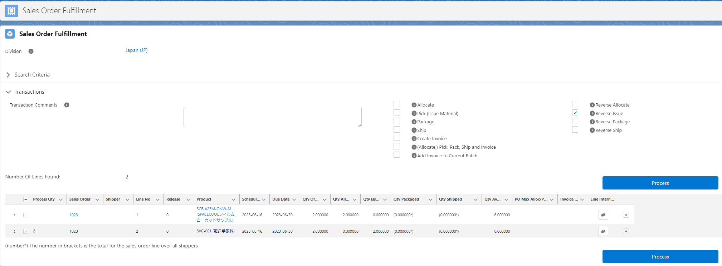

SVC-001はProduct Type(Service)で登録

